1.1
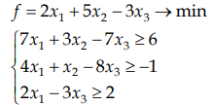
 | x1 | x2 | x3
изменяемые ячейки | 96071640.095 | -158235639.27 | 28256365.263

целевая функция | -683804011.97

ограничение 1 | 6.0000003278 | >= | 6
ограничение 2 | -0.99999979138 | >= | -1
ограничение 3 | 107374184.4 | >= | 2

1.2
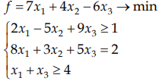
 | x1 | x2 | x3
изменяемые ячейки | -2.5909261895E+14 | -5.9686257768E+13 | 4.5035994498E+14

целевая функция | -4.7545530336E+15

ограничение 1 | 3.8334855557E+15 | >= | 1
ограничение 2 | 2 | = | 2
ограничение 3 | 1.9126732603E+14 | >= | 4

1.3
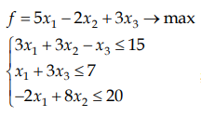
 | x1 | x2 | x3
изменяемые ячейки | 98608945.429 | -109565489.14 | -32869646.143

целевая функция | 613566767

ограничение 1 | 14.999999944 | <= | 15
ограничение 2 | 7 | <= | 7
ограничение 3 | -1073741804 | <= | 20

1.4
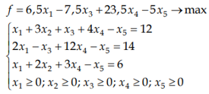
 | x1 | x2 | x3 | x4 | x5
переменные | 2.5714285714 | 0 | 4.8571428571 | 1.1428571429 | 0

целевая функция | 7.1428571429

ограничение 1 | 12 | = | 12
ограничение 2 | 14 | = | 14
ограничение 3 | 6 | = | 6
ограничение 4 |  | >= | 0

1.5
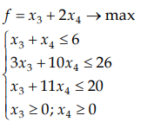
 | x3 | x4
переменные | 4.8571428571 | 1.1428571429

функция | 7.1428571429

ограничение 1 | 6 | <= | 6
ограничение 2 | 26 | <= | 26
ограничение 3 | 17.428571429 | <= | 20
ограничение 4 |  | >= | 0

лаба 2
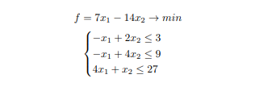
переменные | -0.6 | 1.2

функция | -21

ограничение 1 | 3 | 3
ограничение 2 | 5.4 | 9
ограничение 3 | -1.2 | 27

laba 3
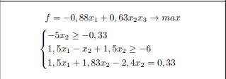
 | x1 | x2 | x3
переменные | 3166159.4117 | -53687091.199 | -38957557.544

функция | 1.3176563024E+15

ограничение 1 | 268435455.99 | -0.33
ограничение 2 | -6.0000000075 | -6
ограничение 3 | 0.32999998331 | 0.33

Лист2
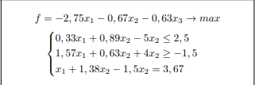
x1 | x2 | x3

транспортная задача
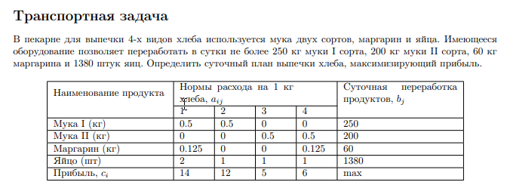
 | 1 | 2 | 3 | 4
Мука 1 | 0.5 | 0.5 | 0 | 0 | 250 |  | 1 | 2 | 3 | 4
Мука 2 | 0 | 0 | 0.5 | 0.5 | 200 | переменные | 95 | 133 | 40 | 849
Маргарин | 0.125 | 0 | 0 | 0.125 | 60
Яйцо | 2 | 1 | 1 | 1 | 1380 | целевая функция | 8220
Прибыль | 14 | 12 | 5 | 6 | max
 |  |  |  |  |  | ограничение 1 | 249.375
 |  |  |  |  |  | ограничение 2 | 199.5
 |  |  |  |  |  | ограничение 3 | 60
 |  |  |  |  |  | ограничение 4 | 1379.625

